Equipos (PC)
 | Proveedores de Equipos PC
 | Caracteristicas del PC | 1 - Mercado libre | url | Caracteristicas del PC | 2 - Ktronix | url | Caracteristicas del PC | 3 - Alkosto | url
 |  |  | https://acortar.link/xResIM |  |  | https://acortar.link/HgHxPi |  |  | https://acortar.link/GGq1aM
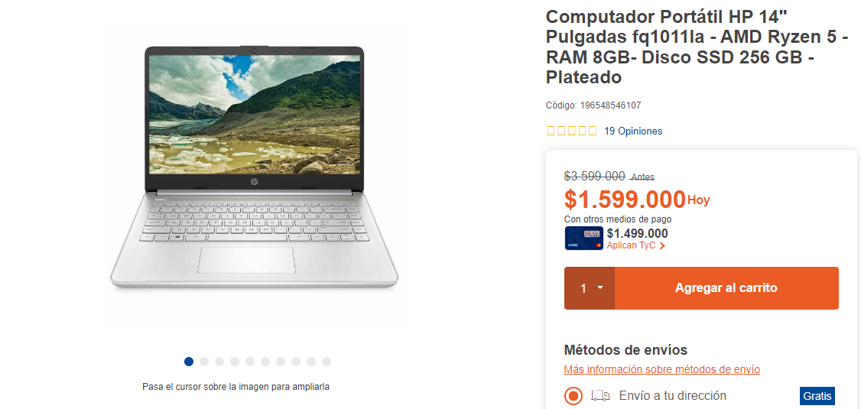
 |  |  | Imagen |  |  | Imagen |  |  | Imagen
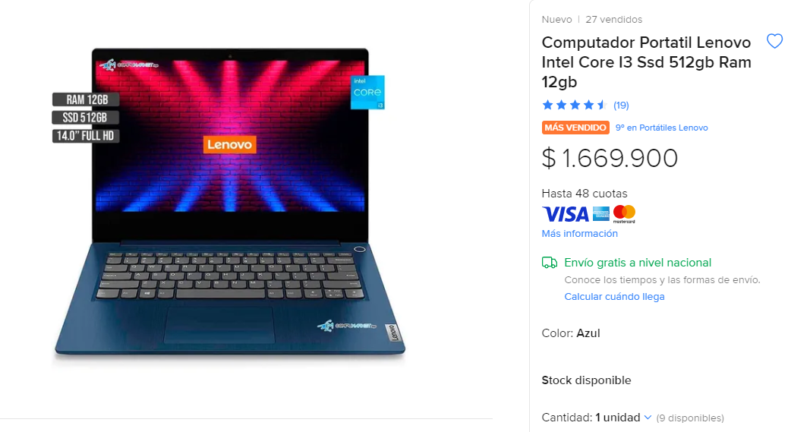
 |  |  |  |  |  | 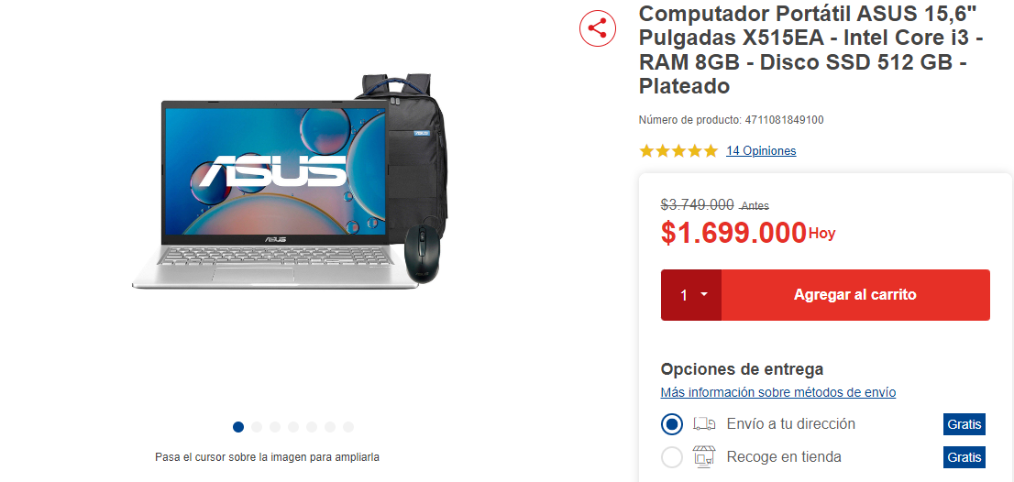

 | Total Servicios | 0 |  | Total Servicios | 0 |  | Total Servicios | 0
 | Valor: | $1´669.900 |  | Valor: | $1´699.00 |  | Valor: | $1´599.000

Resultado Final
 | MEJOR PROVEEDOR EQUIPOS
 | El mejor proveedor es 1

